Data analysis
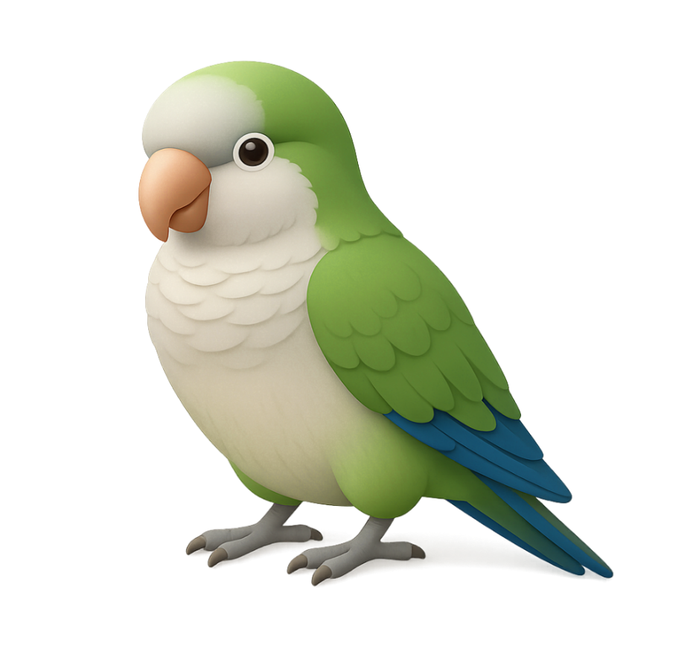
2026-03-12 | 整理WIP状态

WIP分类 | Sum of WIP Qty (KG)
定胚 | 48,781
待发染 | 8,800
待磨毛 | 301
待抓毛 | 121
待刷毛 | 109
待定胚 | 32,627
待除油定胚 | 68
待除油干布 | 946
待预定胚 | 5,811
后整理 | 77,842
待定成品 | 48,838
待干布 | 7,387
待退染厂 | 2,532
待过预缩机 | 8,233
待剪毛 | 878
待出QA | 5,129
待抛干 | 3,535
待磨毛 | 356
待抓毛 | 603
待半定 | 303
待整理处理问题 | 50
(blank) | 183,770
 | 183,770
Grand Total | 310,393

